Додаток №1
 |  |  |  |  |  |  |  | Додаток №1 до Запиту №2714 АР
 | Форма цінової пропозиції

(Назва Учасника), надає свою пропозицію щодо участі у місцевій закупівлі побутової техніки та господарських товарів.
Відомості про підприємство |  |  |  | Повне найменування учасника – суб’єкта господарювання
 |  |  |  | Ідентифікаційний код за ЄДРПОУ або реєстраційний номер облікової картки платника податків
 |  |  |  | Реквізити (адреса - юридична та фактична, телефон, факс, телефон для контактів, e-mail, розрахунковий рахунок)
Відомості про особу (осіб), які уповноважені представляти інтереси Учасника |  |  |  | (Прізвище, ім’я, по батькові, посада, контактний телефон).

№ п/п | Технічні характеристики та опис |  |  |  |  | ОВ | Кількість | Ціна, за одиницю, (з урахуванням всіх податків і зборів) * | Вартість, грн., (з урахуванням всіх податків і зборів) *

 | Запит** |  |  | Пропозиція
 | Назва | Візуалізація | Характеристики | Візуалізація | Пропозиція (вказати модель (торгову марку), виробника, параметри та характеристики продукції, фотографія товару обов'язково) | Запит | Запит
1 | Сушарка для одягу | 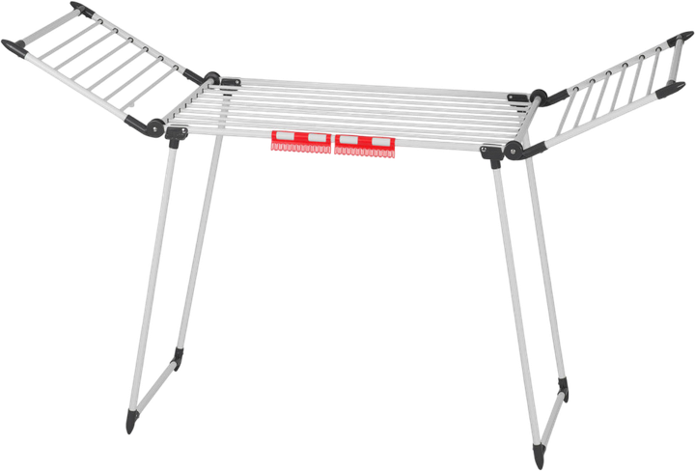 | Характеристики: - 2 складні крила - тримачі для білизни - нековзні ніжки - швидке складання та розкладання Розміри: 86 x 61 x 93-174 см |  |  | шт | 3 | 0.00 ₴ | 0.00 ₴
2 | Праска професійна | 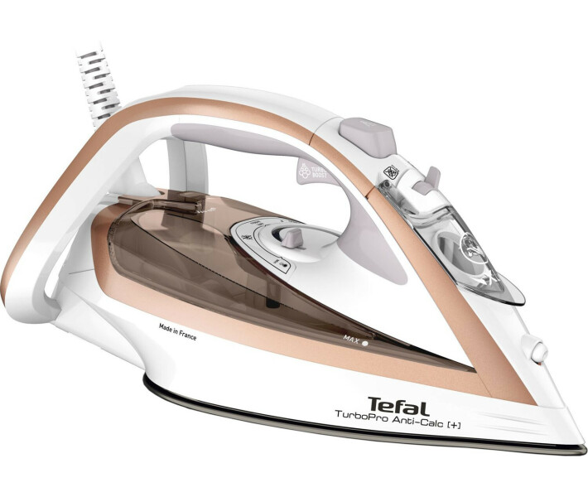 | Характеристики: швидкість парового удару 270 г/хв постійна подача пара, г/хв. 50 г/хв регулювання температури: ручна автовимкнення Захист від накипу; Технологія ''Крапля-стоп''; Вертикальне відпарювання; Паровий носик; об`єм контейнера для води, мл 281 - 400 мл габарити (вхшхг), см 31 x 15.1 x 15.2 см довжина кабелю, 2 м |  |  | шт | 5 | 0.00 ₴ | 0.00 ₴
3 | Прасувальна дошка | 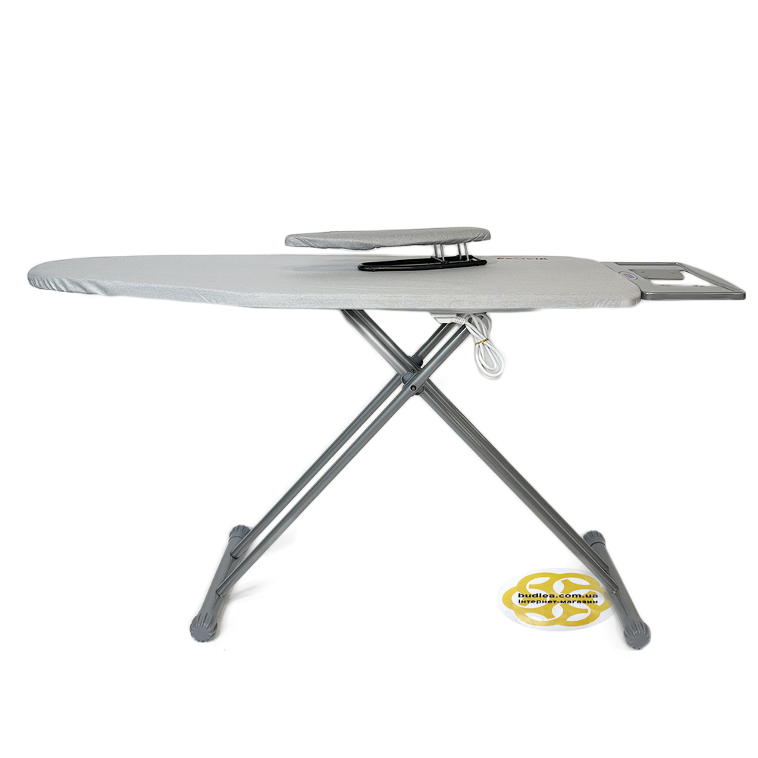 | Характеристики: Установка: підлогова Матеріал: сталь / текстильні матеріали Основа: метал Особливості: з розеткою Розмір прасувальної зони: 125х42 см Розмір прасувальної дошки в розкладеному вигляді: 147х42х86 см Розмір прасувальної дошки в складеному вигляді: 155х47х7 см Регулювання висоти: 60 до 90 см Діаметр труби ніжок: Ø 25x0, 70 мм Діаметр нижньої труби Ø 45x0, 80 мм |  |  | шт | 5 | 0.00 ₴ | 0.00 ₴
4 | Миючий пилосос | 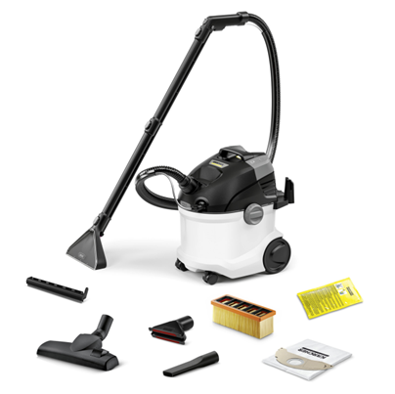 | Характеристики: Споживана потужність: (Вт) 1000 Робоча ширина: (мм) 227 Об'єм бака для чистої води: (л) 4 Об'єм бака для брудної води: (л) 4 Параметри електромережі: (~/В/Гц) 1 / 220 - 240 / 50 - 60 Довжина кабелю: (м) 6 Колір: білий Маса (без приладдя) (кг) 7,5 Маса (з упаковкою) (кг) 11 Розміри (Д × Ш × В) (мм) 424 x 320 x 466 Номін. діаметр аксесуарів: (мм) 35 Довжина всмоктувального шлангу: 2 м Трубки для подачі хімії: 2 шт., 0.5 м, Пластик Насадки: Миюча насадка для підлоги з накладкою для твердих покриттів: 227 мм Щілинна насадка Насадка для сухого прибирання підлоги: перекл. Насадка для м'яких меблів Плоский складчастий фільтр: Стандарт Миючий засіб: Миючий засіб RM 519 для чищення килимів, 100 мл Флісовий фільтр-мішок: 1 шт. Система 2-в-1: засіб для чищення подається і відразу ж збирається апаратом разом з брудом |  |  | шт | 2 | 0.00 ₴ | 0.00 ₴
5 | Чайник | 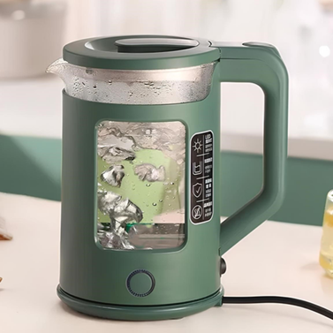 | Характеристики: Потужність: 2200 Вт. Напруга: 220-240 Ст. Номінальна частота: 50 Гц. Об'єм: 2 літри. Матеріал корпусу: Жароміцне скло. Покриття нагрівального елемента: Нержавіюча сталь. КОМПЛЕКТАЦІЯ: Електричний чайник, Платформа, Інструкція, Заводська упаковка. Оснащеність: З внутрішнім підсвічуванням Зі світловим індикатором роботи Захист: Від перегріву Від увімкнення без води Встановлення температури нагріву 100°C |  |  | шт | 1 | 0.00 ₴ | 0.00 ₴
6 | Настільна лампа | 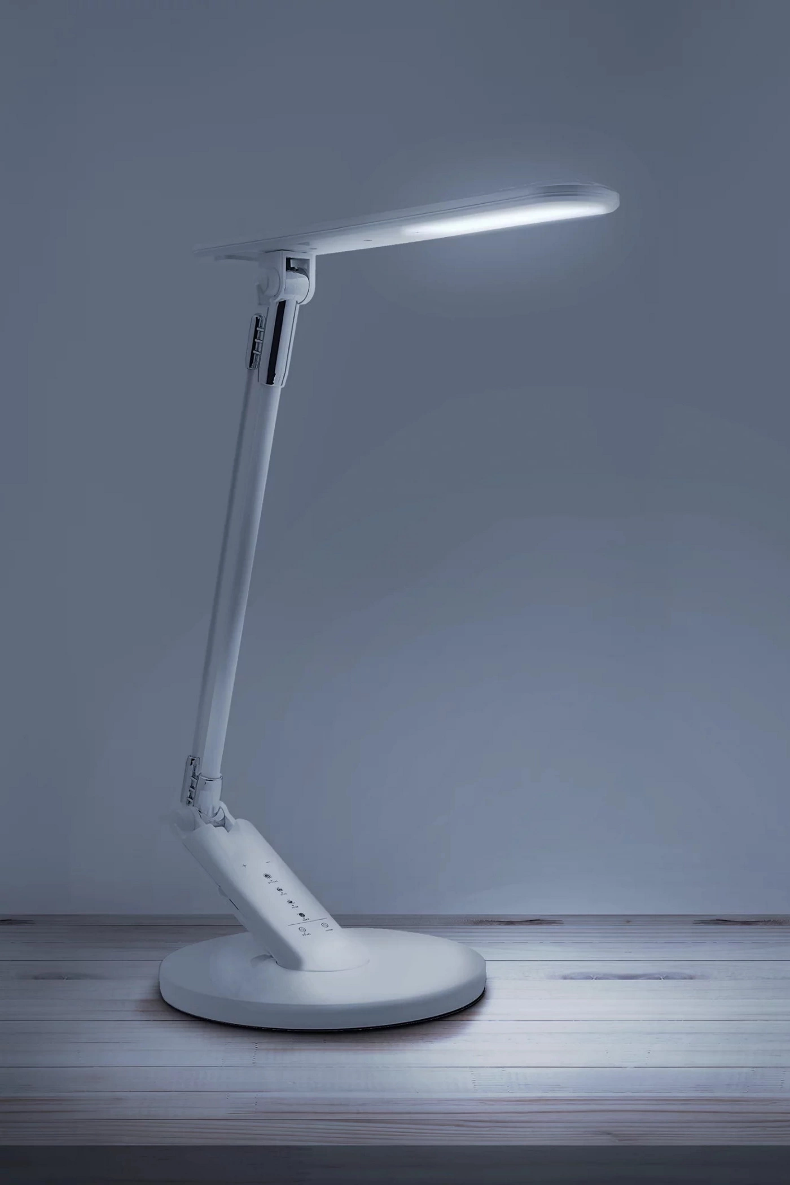 | Характеристики: Колір арматури Білий Матеріал арматури Пластик Колір плафонів і підвісок Білий Матеріал плафонів і підвісок Пластик Висота 45 см Ширина (діаметр) 18.5 см Напруга, В 220 Температура світла, K 3000 Світловий потік, Лм 400 Ступінь захисту IP20 Тип кріплення На поверхню Вимикач На виробі Джерело світла 1 x LED module (max.7.00Вт), в комплекті Сучасна лампа з сенсорним керуванням. Просте регулювання яскравості у 7 рівнях. Практичний вбудований USB-порт для зручного заряджання не лише телефонів. 4 попередньо встановлені режими: читання, навчання, релаксація, сон. Таймер на 60 хвилин. Регульований колір світла: теплий/денний/холодний білий (3000/4000/6000K). Вбудоване енергоефективне LED-джерело світла. |  |  | шт | 30 | 0.00 ₴ | 0.00 ₴
Всього вартість пропозиції грн* |  |  |  |  |  |  |  | 0.00 ₴
* Товариство Червоного Хреста України є громадською неприбутковою організацією і просить надати максимальні знижки на товари, вказані у тендерній пропозиції.
** Закупівля відбувається одним лотом
Примітка: вартість одиниці продукції та загальну вартість пропозиції потрібно заповнювати у гривнях, зазначаючи цифрове значення, яке має не більше двох знаків після коми.

Умови оплати: _________________ (прописати)
Термін доставки з дати підписання договору: _________________ (календарних днів, прописати)
Ми погоджуємось, що всі витрати, пов’язані з доставкою товару, завантажувально-розвантажувальними роботами та збірку меблів, здійснюються за рахунок Постачальника.
Ми ознайомлені та погоджуємося з Умовами типового Договору ТЧХУ (Додаток №2 до Запиту).
Ми погоджуємося з умовами, що Замовник має право розділити дану закупівлю між декількома постачальниками за умови наявності більш вигідних умов на різні позиції.
Ми погоджуємося з умовами, що Замовник має право самостійно змінювати обсяги закупівлі в залежності від наявного фінансування до підписання договору.
Ми погоджуємося з умовами, що Ви можете відхилити нашу чи всі надані пропозиції, та розуміємо, що Ви не обмежені у прийнятті будь-якої іншої пропозиції з більш вигідними для Вас умовами.
Ми погоджуємось зафіксувати цінову пропозицію протягом 90 днів календарних днів з моменту подачі
Подаючи свою пропозицію ми підтверджуємо повну комплектацію та відповідність умовам зазначеним у Оголошенні.
Учасники повинні надсилати тендерні пропозиції з підписом і печаткою

 | Керівник організації/ФОП:____________________________ ( ____________________)
 | МП підпис ПІБ

